Solicitud gráfica
 | Área: | Matemáticas |  |  | Fecha:
 | Grado: | 6
 | Título del tema: | Las transformaciones en el plano cartesiano |  |  | ¿Cuaderno de estudio o recurso? | Recurso
 | Editor: |  |  |  | Motor del recurso | M5A

 | Código guión o recurso: | MA_06_12_REC90 | ← Para determinar este código, visite la hoja de Ayuda
 |  |  |  |  | ESPECIFICACIÓN DE ARCHIVOS A ENTREGAR
Núm. | Archivo Shutterstock o ruta en web | Imagen para: | Tipo | Ubicación de la imagen en el recurso M5A | Nombre imagen SMALL | Tamaño imagen SMALL | Nombre imagen ZOOM | Tamaño imagen ZOOM | Descripción | Observaciones
IMG01 | ver descripción de la imagen | Recurso M5A | Ilustración | Contenido | MA_06_12_REC90_IMG01n.png | 286 x 286 px | MA_06_12_REC90_IMG01a.png | 500 x 500 px | triángulo en el plano pregunta 1 | 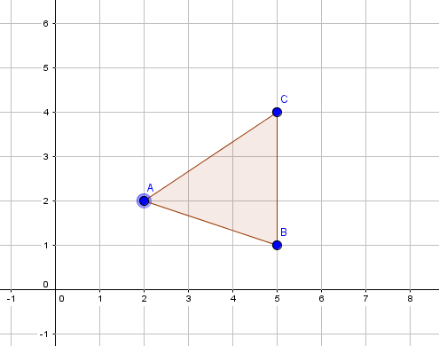
IMG02 | ver descripción de la imagen | Recurso M5A | Ilustración | Contenido | MA_06_12_REC90_IMG02n.png | 286 x 286 px | MA_06_12_REC90_IMG02a.png | 500 x 500 px | ver descripción de la imagen | 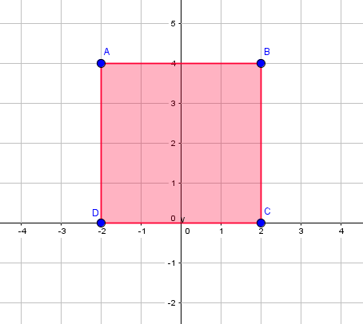
IMG03 | ver descripción de la imagen | Recurso M5A | Ilustración | Contenido | MA_06_12_REC90_IMG03n.png | 286 x 286 px | MA_06_12_REC90_IMG03a.png | 500 x 500 px | cuadrado rojo en el plano pregunta 3
IMG04 | ver descripción de la imagen | Recurso M5A | Ilustración | Contenido | MA_06_12_REC90_IMG04n.png | 286 x 286 px | MA_06_12_REC90_IMG04a.png | 500 x 500 px | triángulo verde en el plano pregunta 4 | 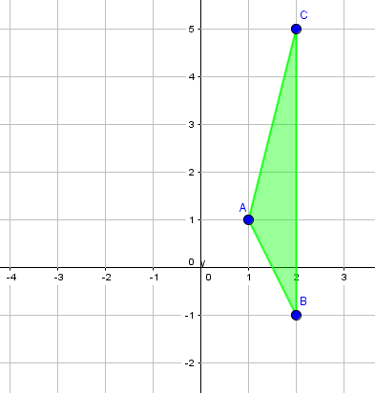
IMG05 | ver descripción de la imagen | Recurso M5A | Ilustración | Contenido | MA_06_12_REC90_IMG05n.png | 286 x 286 px | MA_06_12_REC90_IMG05a.png | 500 x 500 px | paralelogramo violeta en el plano pregunta 5 | 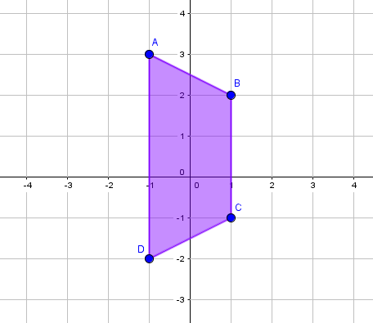
IMG06 | ver descripción de la imagen | Recurso M5A | Ilustración | Contenido | MA_06_12_REC90_IMG06n.png | 286 x 286 px | MA_06_12_REC90_IMG06a.png | 500 x 500 px | hexágono rosado en el plano pregunta 6 | 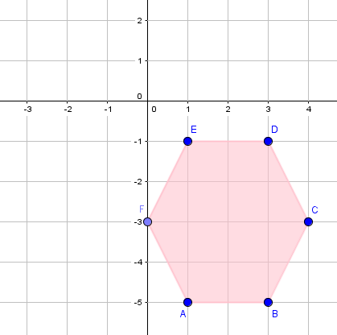
IMG07 | ver descripción de la imagen | Recurso M5A | Ilustración | Contenido | MA_06_12_REC90_IMG07n.png | 286 x 286 px | MA_06_12_REC90_IMG07a.png | 500 x 500 px | triangulo rojo en el plano pregunta 7 | 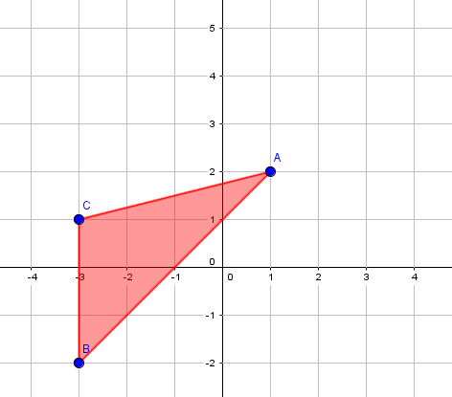
IMG08 | ver descripción de la imagen | Recurso M5A | Ilustración | Contenido | MA_06_12_REC90_IMG08n.png | 286 x 286 px | MA_06_12_REC90_IMG08a.png | 500 x 500 px | rectángulo verde en el plano pregunta 8 | 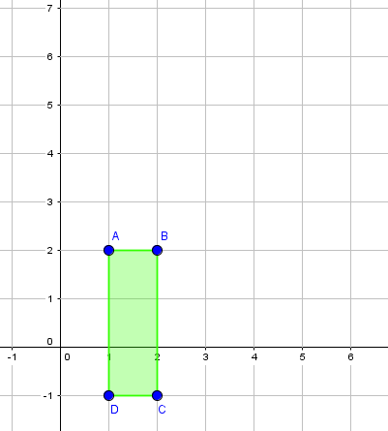
IMG09 | ver descripción de la imagen | Recurso M5A | Ilustración | Contenido | MA_06_12_REC90_IMG09n.png | 286 x 286 px | MA_06_12_REC90_IMG09a.png | 500 x 500 px | triángulo morado en el plano pregunta 9 | 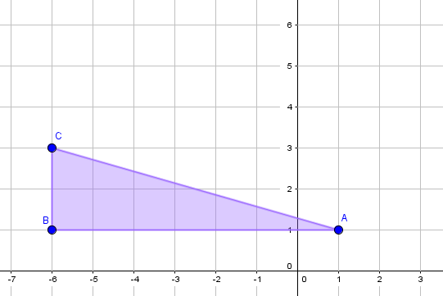
IMG10 | ver descripción de la imagen | Recurso M5A | Ilustración | Contenido | MA_06_12_REC90_IMG10n.png | 286 x 286 px | MA_06_12_REC90_IMG10a.png | 500 x 500 px | cuadrilátero naranja en el plano pregunta 10 | 